Figure 26.1
26.1 Évolution du taux de réussite au CAP et BEP (en %)

 |  |  |  |  |  |  |  | L’état de l’École 2019©DEPP
Lecture : à la session 2018, le taux de réussite à l'examen du CAP est de 84,7 %.
Champ : France métropolitaine + DOM.
Source : MENJ-MESRI-DEPP, système d'information Océan ; Ministère en charge de l'agriculture.

 | 2007 | 2008 | 2009 | 2010 | 2011 | 2012 | 2013 | 2014 | 2015 | 2016 | 2017 | 2018
CAP Garçons | 78.5 | 78.6 | 79.0 | 79.5 | 81.1 | 82.0 | 82.3 | 82.6 | 83.1 | 83.6 | 83.0 | 84.0
CAP Filles | 81.1 | 83.0 | 83.7 | 84.0 | 85.2 | 85.5 | 85.9 | 85.0 | 84.8 | 84.9 | 83.7 | 85.6
CAP | 79.6 | 80.5 | 81.1 | 81.5 | 82.8 | 83.5 | 83.8 | 83.7 | 83.8 | 84.2 | 83.4 | 84.7
BEP Garçons | 70.9 | 73.8 | 73.3 | 73.0 | 75.2 | 77.5 | 81.7 | 80.4 | 79.5 | 81.2 | 81.0 | 81.9
BEP Filles | 80.5 | 78.8 | 76.6 | 79.7 | 76.0 | 78.9 | 85.0 | 84.1 | 83.1 | 85.8 | 85.2 | 86.4
BEP | 75.0 | 75.9 | 74.8 | 76.0 | 75.6 | 78.2 | 83.3 | 82.2 | 81.2 | 83.3 | 82.9 | 83.9

Figure 26.1_web
26.1 - web Evolution du taux de réussite au diplôme national du brevet (en %)

 |  |  |  |  |  |  |  | L’état de l’École 2019©DEPP
Lecture : le taux de réussite à la session 2019 des candidats au DNB était de 86,5 %.
Champ : France métropolitaine + DOM.
Source : MENJ-MESRI-DEPP.

 | 2007 | 2008 | 2009 | 2010 | 2011 | 2012 | 2013 | 2014 | 2015 | 2016 | 2017 | 2018 | 2019
Garçons | 78.7 | 78.9 | 79.5 | 80.5 | 80.6 | 81.8 | 81.9 | 82.6 | 83.4 | 84.4 | 85.9 | 83.8 | 82.9
Filles | 84.7 | 85.2 | 85.9 | 86.4 | 86.2 | 87.6 | 87.5 | 88.2 | 89.3 | 90.3 | 92.1 | 90.7 | 90.2
Ensemble | 81.7 | 82.1 | 82.7 | 83.5 | 83.4 | 84.7 | 84.7 | 85.4 | 86.4 | 87.3 | 89.0 | 87.2 | 86.5

Figure 26.2
26.2 Répartition des bacheliers selon la voie (en %)

 |  |  | Graphique

 |  |  |  |  | L’état de l’École 2019©DEPP
p : données provisoires (session de juin).
Note : Par le jeu des arrondis, les totaux des pourcentages pour une année peuvent être légèrement différents de 100 %
Lecture : à la session 2019, 53 % des bacheliers obtiennent le diplôme dans la voie générale à l'issue de la session de juin.

Champ : France métropolitaine + DOM.
Source : MENJ-MESRI-DEPP, système d'information Océan ; Ministère en charge de l'agriculture.

 | Voie
Session | Générale | Technologique | Professionnelle | Ensemble
1988 | 66 | 32 | 2 | 100
1998 | 55 | 29 | 16 | 100
2008 | 54 | 26 | 20 | 100
2018 | 53 | 20 | 26 | 100
2019p | 53 | 21 | 26 | 100
Par le jeu des arrondis, les totaux des pourcentages pour une année peuvent être légèrement différents de 100 %

Figure 26.3
26.3 Évolution du taux de réussite au baccalauréat selon la voie (en%)

 |  |  |  | Graphique

2019p

 |  |  |  |  | L’état de l’École 2019©DEPP
p : données provisoires (session de juin).
Lecture : à la session 2019, le taux de réussite au baccalauréat est de 91,2 % dans la voie générale.
Champ : France métropolitaine + DOM.
Source : MENJ-MESRI-DEPP, système d'information Océan ; Ministère en charge de l'agriculture.

 | Voie
Session | Générale | Technologique | Professionnelle | Ensemble
1987 | 70.4 | 64.8 | 76.1 | 68.5
1988 | 74.3 | 67.0 | 75.8 | 71.8
1989 | 75.7 | 68.0 | 72.8 | 73.0
1990 | 75.4 | 68.4 | 74.3 | 73.1
1991 | 74.9 | 67.3 | 73.9 | 72.5
1992 | 72.8 | 67.5 | 76.0 | 71.6
1993 | 74.0 | 66.4 | 71.8 | 71.6
1994 | 74.5 | 71.0 | 74.1 | 73.4
1995 | 75.1 | 75.5 | 72.7 | 74.9
1996 | 74.5 | 77.4 | 77.9 | 75.8
1997 | 76.6 | 77.7 | 79.1 | 77.3
1998 | 79.2 | 79.5 | 76.7 | 78.9
1999 | 78.4 | 78.5 | 77.7 | 78.3
2000 | 79.9 | 79.1 | 79.1 | 79.5
2001 | 79.4 | 78.1 | 77.5 | 78.6
2002 | 80.3 | 76.8 | 76.6 | 78.6
2003 | 83.7 | 76.7 | 75.9 | 80.1
2004 | 82.5 | 76.9 | 76.9 | 79.7
2005 | 84.1 | 76.2 | 74.7 | 79.9
2006 | 86.6 | 77.3 | 77.3 | 82.1
2007 | 87.7 | 79.3 | 78.5 | 83.4
2008 | 87.9 | 80.3 | 77.0 | 83.5
2009 | 88.9 | 79.8 | 87.3 | 86.2
2010 | 87.3 | 81.6 | 86.5 | 85.6
2011 | 88.3 | 82.3 | 84.0 | 85.7
2012 | 89.6 | 83.2 | 78.4 | 84.5
2013 | 92.0 | 86.5 | 78.9 | 86.9
2014 | 91.0 | 90.7 | 82.2 | 88.0
2015 | 91.5 | 90.7 | 80.5 | 87.9
2016 | 91.5 | 90.7 | 82.5 | 88.6
2017 | 90.6 | 90.4 | 81.5 | 87.9
2018 | 91.0 | 88.8 | 82.8 | 88.2
2019p | 91.2 | 88.1 | 82.3 | 88.1

Carte 26.4
26.4 Espérance d'obtenir le baccalauréat pour un élève de sixième (en %) - Session 2018

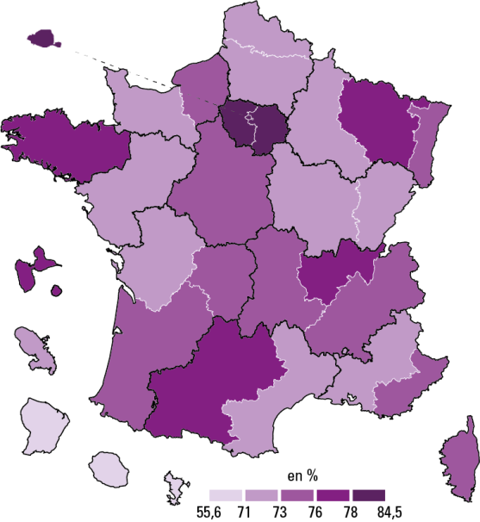

 |  |  |  | L’état de l’École 2019©DEPP
Lecture : dans l'académie de Montpellier, l'espérance d'obtenir le bac pour un élève de sixième est de 71,2 % si il rencontre tout au long de son parcours scolaire les conditions scolaires que connaissaient les jeunes en 2018 dans l'académie de Montpellier.
Champ : France métropolitaine + DOM, public et privé sous contrat
Source : MENJ-MESRI-DEPP, Système d’information Ocean, Scolarité, Sifa; Ministère en charge de l'agriculture

 | Voie
Académie | Général et technologique | Professionnel | Toutes voies
Aix-Marseille | 57.2 | 15.4 | 72.6
Amiens | 53.6 | 17.7 | 71.3
Besançon | 53.4 | 19.0 | 72.4
Bordeaux | 57.0 | 17.7 | 74.6
Caen | 53.5 | 17.9 | 71.4
Clermont-Ferrand | 54.1 | 20.2 | 74.3
Corse | 60.9 | 14.4 | 75.3
Créteil | 62.2 | 18.0 | 80.2
Dijon | 53.4 | 18.1 | 71.5
Grenoble | 57.0 | 17.2 | 74.2
Lille | 53.5 | 18.4 | 71.9
Limoges | 55.2 | 19.1 | 74.3
Lyon | 60.5 | 16.5 | 77.0
Montpellier | 54.5 | 16.7 | 71.2
Nancy-Metz | 57.4 | 19.5 | 76.9
Nantes | 54.1 | 18.2 | 72.3
Nice | 57.9 | 15.3 | 73.2
Orléans-Tours | 55.2 | 18.2 | 73.4
Paris | 73.4 | 11.1 | 84.5
Poitiers | 54.6 | 17.8 | 72.4
Reims | 53.5 | 18.5 | 72.0
Rennes | 58.6 | 19.2 | 77.9
Rouen | 54.9 | 18.3 | 73.2
Strasbourg | 57.0 | 16.4 | 73.4
Toulouse | 59.1 | 18.3 | 77.4
Versailles | 66.7 | 15.0 | 81.7
Guadeloupe | 54.1 | 22.0 | 76.0
Guyane | 37.5 | 18.1 | 55.6
Martinique | 50.4 | 17.9 | 68.4
La Réunion | 51.7 | 20.8 | 72.5
Mayotte | 42.6 | 17.6 | 60.2

